Sheet1
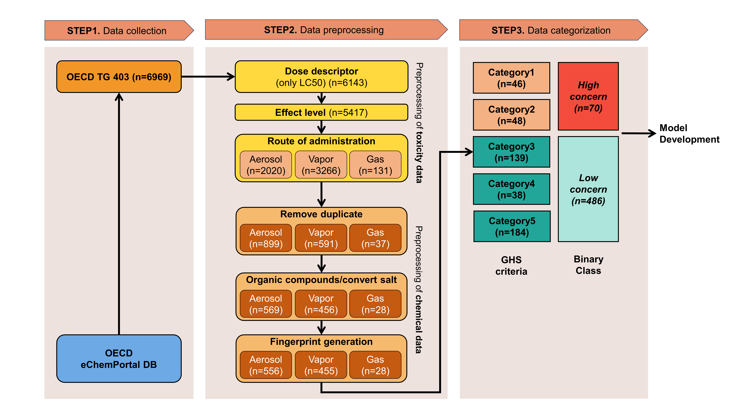
1 | 데이터 특성 분석

 | 1) | 독성 데이터 분포 분석
 |  | 가) | 수집한 독성데이터가 numerical data인 경우
 |  |  | (1) | 독성 데이터의 히스토그램 등 기초통계량 분석
 |  | 나) | 수집한 독성데이터가 categorical data인 경우
 |  |  | (1) | 독성 데이터의 비율 분석 (얼마나 불균형 한지 등)

 | 2) | 화학물질 구조 유사성 분석
 |  | 가) | Tanimoto coefficient 등 화학물질 간 유사도 계산

2 | 데이터 전처리

 | 1) | 독성 데이터 처리
 |  | 가) | Dose descriptor 선정
 |  | 나) | Effect level 데이터 없는 것 제외
 |  | 다) | 노출 경로에 따른 데이터 분할

 | 2) | 화학물질 데이터 처리
 |  | 가) | 중복값 제거
 |  | 나) | 염, 금속, 이온 물질제거

 | 3) | 화학물질 독성 카테고리 분류

3 | 분자지문 생성

 | 1) | SMILES를 화학물질 분자지문으로 변환 |  |  | RDKit
 | 2) | 분자지문 생성되지 않는 물질 제거

